Hoja1
PRÁCTICA 2 |  |  |  | Errores en las medidas. Medida de resistencias

Mesa |  |  | Nombre y apellidos1 |  | JUAN JOSÉ OLMOS SANCHIS
Grupo |  |  | Nombre y apellidos2
Fecha |  |  | Nombre y apellidos3

ACTIVIDAD 1: | Busca una reistencia de 560W y mídela con el óhmetro. Calcula su error.
 |  | Rnominal |  | Medida óhmetro
 |  | R(Ω) | DR(Ω) | R(Ω) | Precision (%) | error lectura | DR(Ω) | DR(Ω) normalizado
 |  | 560 | 28 | 558.6 | 0.2793 | 0.2 | 0.4793 | 0.5

ACTIVIDAD 2: | Realiza el montaje de la figura y rellena la tabla siguiente. Utiliza el voltímetro digital.
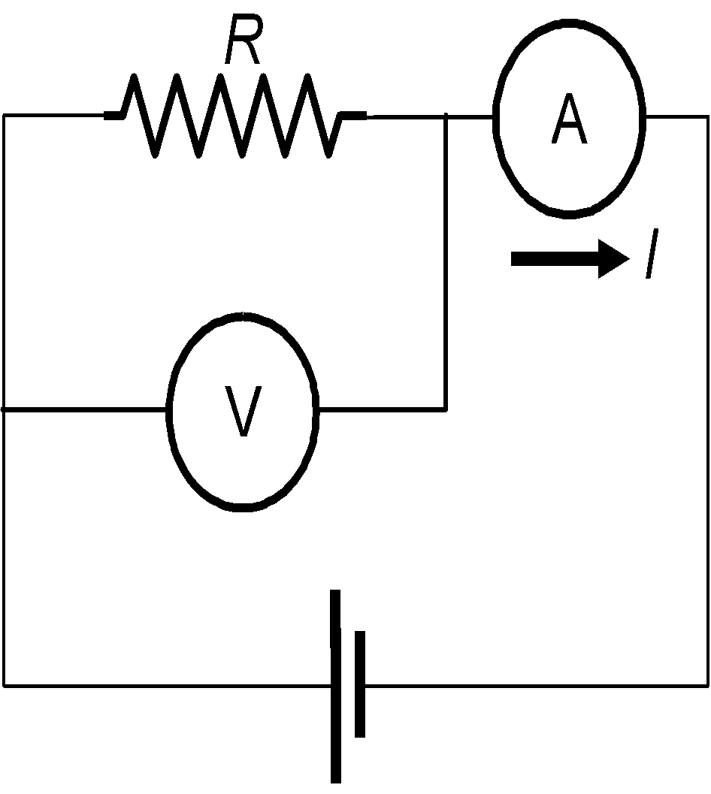
R nominal |  | R medida con montaje CORTO
1 | 2 | 3 | 4 | 5 | 6 | 7 | 8
R (W) | DR (Ω) | V (V) | DV (V) | I (mA) | DI (mA) | R=V/I (W) | DR (Ω)
560 | 28 | 5.0062 | 0.0012 | 9.025 | 0.0065 | 554.7036011 | 4.12
15000 | 750 | 5.0135 | 0.0012 | 0.32119 | 0.00018 | 15609.14101 | 8.752

 | voltimetro 0,02% +2
 | amperímetro 0,05%+2
 | óhmetro 0,05%+2

ACTIVIDAD3: | Realiza el mismo montaje utilizando en esta ocasión el voltímetro analógico.

R nominal |  | R medida con montaje CORTO
1 | 2 | 3 | 4 | 5 | 6 | 7 | 8
R (W) | DR (W) | V (V) | DV (V) | I (mA) | DI (mA) | R=V/I (W) | DR (W)
560 | 28 | 5 | 0.625 | 9.35463 | 0.00469 | 534.4946834 | 66.84
15000 | 750 | 5 | 0.625 | 0.647085 | 0.000343 | 7726.960137 | 966.38

Si consideramos únicamente la resistencia de 560 , calcula y escribe con detalle como has calculado cada una de las incertidumbres de las medidas realizadas:

Cálculo de DV (columna 4)
Marca del aparato |  | Demestres |  | Clase del voltímetro |  | 2.5 | Error de lectura: |  | 0,5x0,5
 | DV (V) = | (2,5/100)+0,5x0,5=0,625

Cálculo de DI (columna 6)
Marca del aparato |  | Fluke 45 |  | Precisión del amperímetro |  | 0.0005 | Error de lectura: |  | 2
 | DI (mA) = | 9,35463x0.0005+0,00002=0,00469

Columna 8
Determina la expresión de la incertidumbre para la medida de una resistencia a partir de la ley de Ohm, teniendo en cuenta las incertidumbres en la medida del voltaje (DV) y de la intensidad (DI) y escribe con detalle él cáculo de la resistencia de 560W

ACTIVIDAD4:
Vuelve a colocar los valores de la tablas de las anteriores actividades normalizados de acuerdo con las normas

R nominal |  | R medida con montaje corto (digital)
1 | 2 | 3 | 4 | 5 | 6 | 7 | 8
R (W) | DR (Ω) | V (V) | DV (V) | I (mA) | DI (mA) | R=V/I (W) | DR (Ω)
560 | 30 | 5.0062 | 0.0012 | 9.025 | 0.007 | 555 | 4
15000 | 800 | 5.0135 | 0.0012 | 0.32119 | 0.00018 | 15609 | 9

R nominal |  | R medida con montaje corto (analógicol)
1 | 2 | 3 | 4 | 5 | 6 | 7 | 8
R (W) | DR (Ω) | V (V) | DV (V) | I (mA) | DI (mA) | R=V/I (W) | DR (Ω)
560 | 30 | 5.00 | 0.6 | 9.355 | 0.005 | 530 | 70
15000 | 800 | 5.00 | 0.6 | 0.6471 | 0.0003 | 8000 | 1000

ACTIVIDAD5:
Explica los diferentes resultados que has obtenido en la medida de la resistencia de 15000W

Hoja2
PRÁCTICA 1 |  |  |  | Introducción. Aparatos de medida.

Mesa | 4 |  | Nombre y apellidos 1: |  | David Arnal García
Grupo | 1-FLIP |  | Nombre y apellidos 2: |  | Rosana Muñoz Jiménez
Fecha | 19-Sep-18

ACTIVIDAD 1: | Haciendo uso del código de colores identifica una resistencia de 1500 W y otra de 6800 W

ACTIVIDAD 2: | Mide el valor de las dos resistencias anteriores con un multímetro. Rellena la tabla siguiente:

 | R nominal | R medida |  |  | W
 | (W) | (W)
 | 1500 | 1469.7
 | 6800 | 6858

ACTIVIDAD 3: | Si colocamos las dos resistencias en serie (una a continuación de la otra), la resistencia del conjunto
 | debe ser la suma de ambas resistencias. Compruébalo y rellena la tabla siguiente:

Ω
 | R nominal | R medida
 | (W) | (W)
 | 1500 | 1469.7
 | 6800 | 6858
 | 1500+6800 | 8328

ACTIVIDAD 4: | Monta el circuito de la figura y mide las diferencias de potencial en cada una de las resistencias
 | y en los extremos de la asociación. Introduce en el generador una tensión de 5 V.

V
V
V

 | R nominal | R medida(*) | D.d.p. medida
 | (W) | (W) | (V)
 | 1500 | 1469.7 | 0.88
 | 6800 | 6858 | 4.09
 | 1500+6800 | 8328 | 4.97

 | (*) rellenad con datos de las cuestiones anteriores

ACTIVIDAD 5: | La ley de Ohm nos dice que conocida la diferencia de potencial en los terminales de una resistencia,
 | sem puede calcular la intensidad que circula por ella a partir de la operación: I=V/R.
 | Monta el circuito de la figura y mide la intensidad que circula por el mismo. Compara el valor medido
 | (experimental) con el valor teórico (Ley de Ohm)
 |  |  |  |  |  | I=4.97/8338= | 0.0005960662029
A
 | Iteórica | Iexperimental
 | (mA) | (mA)
 | 0.6 | 0.62

